依頼書
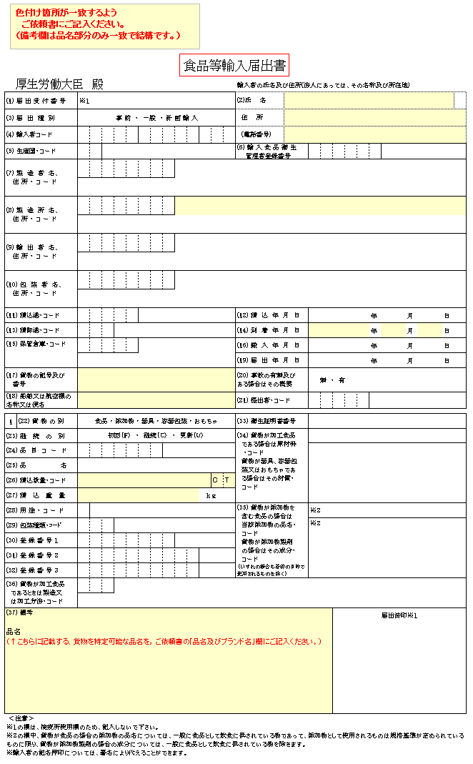
輸入食品等分析試験依頼書 (自主検査) |  |  |  |  |  |  |  |  |  |  |  |  |  | 分析試験等実施約款 |  |  |  |  | に同意し分析を依頼します。

 |  |  |  |  |  |  |  |  |  |  |  |  |  | ☆太枠内をご記入ください。
受付番号 |  |  | 第 号 |  |  |  |  |  |  | 受付年月日 |  |  |  | 年 月 日（ ） |  |  |  |  |  |  |  |  |  |  | 輸入至急扱

ご依頼者(お問い合せ先) |  |  |  |  |  |  |  |  |  |  |  |  |  | ご請求先(ご依頼者と異なる場合) ：請求書の送付先
会社名: |  |  |  |  |  |  |  |  |  |  |  |  |  | 会社名:

住所: |  | 〒 |  |  |  |  |  |  |  |  |  |  |  | 住所： |  |  | 〒

TEL: |  |  |  |  |  |  | FAX: |  |  |  |  |  |  | TEL: |  |  |  |  |  |  |  | FAX:
氏名(フリガナ) |  |  |  |  |  |  |  |  |  |  |  |  |  | 担当者名(フリガナ)
 |  |  |  |  |  |  |  |  |  |  |  | 様 |  |  |  |  |  |  |  |  |  |  |  |  |  |  | 様

成績書 受取方法 ※紙・PDFの どちらかのみ |  |  |  | 紙（郵送） + FAX （分析ナビ@jfrlユーザーの郵送は有料になります。） |  |  |  |  |  |  |  |  | 試験成績書 FAX 先(複数選択可)
 |  |  |  |  |  |  |  |  |  |  |  |  |  |  | ご依頼者 |  |  |  | ご請求先 |  |  | その他(送付先別途指示要)
 |  |  |  | ＰＤＦ(分析ナビ＠jfrl) (無料) 初回の受付後に分析ナビ@jfrlの登録方法をご案内します。 ご登録後に分析ナビ@jfrl からダウンロードができます。 |  |  |  |  |  |  |  |  | 試験成績書 郵送 先(1箇所のみ，速達郵便でお送りします)
 |  |  |  |  |  |  |  |  |  |  |  |  |  |  | ご依頼者 |  |  |  | ご請求先 |  |  | その他(送付先別途指示要)
 |  |  | 分析ナビ＠jfrl ログイン→ |  |  |  |  |  | https://www.jfrl.or.jp/order |  |  |  |  |  |  |  | （URL先「ID認証ログイン」を選択）
検体採取場所 （蔵置場所） |  |  | 倉庫名 |  |  |  |  |  |  |  |  |  |  |  |  |  |  |  |  | 採取場所： |  |  | 倉庫 コンテナー

 |  |  | 所在地
 |  |  |  |  |  |  |  |  |  |  |  |  |  |  |  |  |  |  |  | ｺﾝﾃﾅｰの場合、対応できない場合もございますので、事前にお問合わせ下さい。

 |  |  | 担当者名 |  |  |  |  |  |  |  |  |  |  | 様 |  | TEL:

採取希望日時 |  |  |  |  |  | 年 |  | 月 |  | 日 | 午前・ 午後 |  |  |  |  |  |  |  |  | ： |  | 着

成績書記載事項 | は食品等輸入届出書と一致するようご記入お願いします。 |  |  |  |  |  |  |  |  |  |  |  | 貨物の記号 及び番号

 | 船名又は 航空機名
 |  |  |  |  |  |  |  |  |  |  |  |  | 着港年月日 |  |  |  |  | (西暦) |  |  |  | 年 |  |  | 月 |  |  | 日
 | 輸入業者名 |  |  | (成績書記載の依頼者名) 上記依頼者に同じ

 |  |  |  |  |  |  |  |  |  |  |  |  | 生産国

 | 住 所 |  |  |  |  |  |  |  |  |  |  |  | 製造所名又 は包装者名

 |  |  |  |  |  |  |  |  |  |  |  |  | 通関業者名
 | 電話番号
 |  |  |  |  |  |  |  |  |  |  |  |  | 電話番号

検 体 1 | 検体の種類 |  |  |  | 食品 | 食品添加物 (非危険物) |  |  |  |  |  | 食品添加物 (輸送上の危険物) ＳＤＳ(安全データーシート)添付お願いします。
 |  |  |  |  | 器具･容器･包装 |  |  |  |  |  |  |  |  |  | おもちゃ
 | 検体の 品名及び ブランド名 |  |  |  | 別紙参照（参照書類： ） |  |  |  |  |  |  |  |  |  | 輸入 数重量 |  |  |  |  |  | CT BG PS |  |  |  |  | ｋg (N.W.) 小数第2位 まで

 |  |  |  |  |  |  |  |  |  |  |  |  |  |  |  |  |  |  |  |  | ( )
 | 貨物の 形態 |  |  | 常 温 |  | 冷 蔵 |  | 冷 凍 |  | ダンボール箱 |  |  |  | 木箱 |  |  |  | ドラム |  | バック |  | その他 （ |  |  |  |  |  | ）

 |  |  | 最小包装単位の重量（ |  |  |  |  |  |  |  |  | ）g | サイズやロット等の違い |  |  |  |  |  |  | 無 |  |  | 有

 | 分 析 項 目 |  |  |  |  |  |  |  |  |  |  |  |  |  |  |  |  |  |  |  |  |  |  | 試験料金(前納)

 | 事前見積り参照 別紙参照（参照書類： ） |  |  |  |  |  |  |  |  |  |  |  |  |  |  |  |  |  |  |  |  |  |  | サンプリング費用
 |  |  |  |  |  |  |  |  |  |  |  |  |  |  |  |  |  |  |  |  |  |  |  | 円

 |  |  |  |  |  |  |  |  |  |  |  |  |  |  |  |  |  |  |  |  |  |  |  | 分析料金
 |  |  |  |  |  |  |  |  |  |  |  |  |  |  |  |  |  |  |  |  |  |  |  | 円

 |  |  |  |  |  |  |  |  |  |  |  |  |  |  |  |  |  |  |  |  |  |  |  | 合計金額(輸免)
 | 連絡事項 |  |  |  |  |  |  |  |  |  |  |  |  |  |  |  |  |  |  |  |  |  |  | 円

見本持出許可 （又は包括）申請番号 |  |  |  |  |  |  |  |  |  |  |  |  | 検体保管条件 |  |  |  |  | □室温 □冷蔵 □冷凍
 |  |  |  |  |  |  |  |  |  |  |  |  | 試験終了予定日 |  |  |  |  | 頃
 |  |  |  |  | 年 月 日
 |  |  |  |  |  |  |  |  |  |  | 受付者

 |  |  |  |  |  |  |  |  |  |  |  |  |  |  |  |  |  |  |  |  |  |  |  |  |  | 20221114

受付番号 |  |  | 第 号 |  |  |  |  |  |  | ご依頼者 |  |  | 0

検 体 2 | 検体の種類 |  |  |  | 食品 | 食品添加物 (非危険物) |  |  |  |  |  | 食品添加物 (輸送上の危険物) ＳＤＳ(安全データーシート)添付お願いします。
 |  |  |  |  | 器具･容器･包装 |  |  |  |  |  |  |  |  |  | おもちゃ
 | 検体の 品名及び ブランド名 |  |  |  | 別紙参照（参照書類： ） |  |  |  |  |  |  |  |  |  | 輸入 数重量 |  |  |  |  |  | CT BG PS |  |  |  |  | ｋg (N.W.) 小数第2位 まで

 |  |  |  |  |  |  |  |  |  |  |  |  |  |  |  |  |  |  |  |  | ( )
 | 貨物の 形態 |  |  | 常 温 |  | 冷 蔵 |  | 冷 凍 |  | ダンボール箱 |  |  |  | 木箱 |  |  |  | ドラム |  | バック |  | その他 （ |  |  |  |  |  | ）

 |  |  | 最小包装単位の重量（ |  |  |  |  |  |  |  |  | ）g | サイズやロット等の違い |  |  |  |  |  |  | 無 |  |  | 有

 | 分 析 項 目 |  |  |  |  |  |  |  |  |  |  |  |  |  |  |  |  |  |  |  |  |  |  | 分析料金 （前納）

 | 事前見積り参照 別紙参照（参照書類： ）
 |  |  |  |  |  |  |  |  |  |  |  |  |  |  |  |  |  |  |  |  |  |  |  | 円

 | 連絡事項

 | 検体保管条件 |  |  | □室温 □冷蔵 □冷凍 |  |  |  |  |  |  |  |  | 試験終了予定日 |  |  |  |  | 頃

検 体 3 | 検体の種類 |  |  |  | 食品 | 食品添加物 (非危険物) |  |  |  |  |  | 食品添加物 (輸送上の危険物) ＳＤＳ(安全データーシート)添付お願いします。
 |  |  |  |  | 器具･容器･包装 |  |  |  |  |  |  |  |  |  | おもちゃ
 | 検体の 品名及び ブランド名 |  |  |  | 別紙参照（参照書類： ） |  |  |  |  |  |  |  |  |  | 輸入 数重量 |  |  |  |  |  | CT BG PS |  |  |  |  | ｋg (N.W.) 小数第2位 まで

 |  |  |  |  |  |  |  |  |  |  |  |  |  |  |  |  |  |  |  |  | ( )
 | 貨物の 形態 |  |  | 常 温 |  | 冷 蔵 |  | 冷 凍 |  | ダンボール箱 |  |  |  | 木箱 |  |  |  | ドラム |  | バック |  | その他 （ |  |  |  |  |  | ）

 |  |  | 最小包装単位の重量（ |  |  |  |  |  |  |  |  | ）g | サイズやロット等の違い |  |  |  |  |  |  | 無 |  |  | 有

 | 分 析 項 目 |  |  |  |  |  |  |  |  |  |  |  |  |  |  |  |  |  |  |  |  |  |  | 分析料金 （前納）

 | 事前見積り参照 別紙参照（参照書類： ）
 |  |  |  |  |  |  |  |  |  |  |  |  |  |  |  |  |  |  |  |  |  |  |  | 円

 | 連絡事項

 | 検体保管条件 |  |  | □室温 □冷蔵 □冷凍 |  |  |  |  |  |  |  |  | 試験終了予定日 |  |  |  |  | 頃

検 体 4 | 検体の種類 |  |  |  | 食品 | 食品添加物 (非危険物) |  |  |  |  |  | 食品添加物 (輸送上の危険物) ＳＤＳ(安全データーシート)添付お願いします。
 |  |  |  |  | 器具･容器･包装 |  |  |  |  |  |  |  |  |  | おもちゃ
 | 検体の 品名及び ブランド名 |  |  |  | 別紙参照（参照書類： ） |  |  |  |  |  |  |  |  |  | 輸入 数重量 |  |  |  |  |  | CT BG PS |  |  |  |  | ｋg (N.W.) 小数第2位 まで

 |  |  |  |  |  |  |  |  |  |  |  |  |  |  |  |  |  |  |  |  | ( )
 | 貨物の 形態 |  |  | 常 温 |  | 冷 蔵 |  | 冷 凍 |  | ダンボール箱 |  |  |  | 木箱 |  |  |  | ドラム |  | バック |  | その他 （ |  |  |  |  |  | ）

 |  |  | 最小包装単位の重量（ |  |  |  |  |  |  |  |  | ）g | サイズやロット等の違い |  |  |  |  |  |  | 無 |  |  | 有

 | 分 析 項 目 |  |  |  |  |  |  |  |  |  |  |  |  |  |  |  |  |  |  |  |  |  |  | 分析料金 （前納）

 | 事前見積り参照 別紙参照（参照書類： ）
 |  |  |  |  |  |  |  |  |  |  |  |  |  |  |  |  |  |  |  |  |  |  |  | 円

 | 連絡事項

 | 検体保管条件 |  |  | □室温 □冷蔵 □冷凍 |  |  |  |  |  |  |  |  | 試験終了予定日 |  |  |  |  | 頃
 |  |  |  |  |  |  |  |  |  |  |  |  |  |  |  |  |  |  |  |  |  |  |  |  |  | 20221114

